Лист_1
Коллекция
 | Номенклатура | Характеристика | ОПТ | Акция январь | ОПТ с НДС 22% | РРЦ | Вес (брутто) | Объем | Ширина | Высота | Глубина | Дополнительное описание

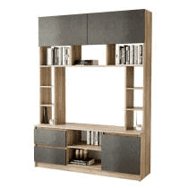 | "Прайм" Секция центральная | дуб каньон/M18 | 10,340.00 | 9,300.00 | 10,860.00 | 15510 | 82.884 | 0.156133 | 1.50 | 2.035 | 0.440 | Направляющие шариковые 400 мм. Ниша под ТВ: (ш*в*г) 1004*786*436
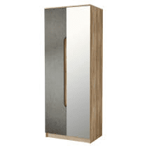 | "Прайм" Шкаф 2-х дверный | дуб каньон/M18 | 8,040.00 | 7,240.00 | 8,440.00 | 12060 | 71.243 | 0.121040 | 0.80 | 2.103 | 0.536 | В комплекте хромированная штанга. Сборка створок универсальная. Зеркало клеется на фабрике

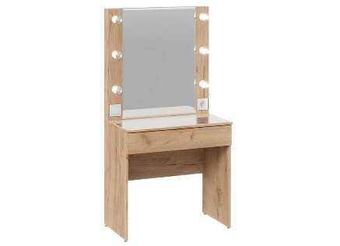 | "Марго" Стол туалетный | Дуб крафт золотой | 8440 |  | 8860 | 12660 | 38.841 | 0.119559 | 0.8 | 1.556 | 0.468
Коллекции для кухни
Модульные кухни для Маркетплейсов 1,8 м (готовые решения)
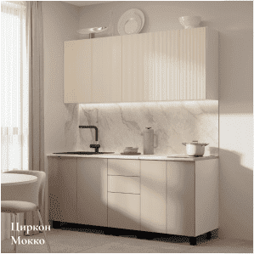 | Кухня 1,8 | Мыло F01/Рейка F03 | 23000 |  | 24150 | 34500 | 148.246 | 0.335000 | 1.8 | 2.5 | 0.6
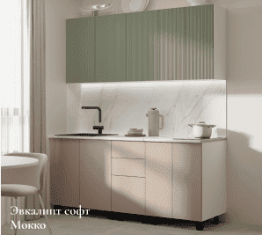 | Кухня 1,8 | Мыло F01/Рейка MF12 | 23000 |  | 24150 | 34500 | 148.246 | 0.335000 | 1.8 | 2.5 | 0.6
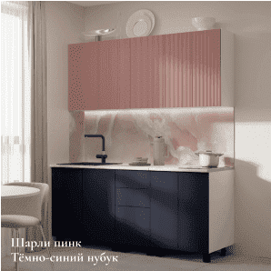 | Кухня 1,8 | Мыло M04/Рейка MF13 | 23000 |  | 24150 | 34500 | 148.246 | 0.335000 | 1.8 | 2.5 | 0.6
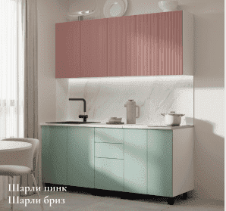 | Кухня 1,8 | Мыло MF11/Рейка MF13 | 23000 |  | 24150 | 34500 | 148.246 | 0.335000 | 1.8 | 2.5 | 0.6
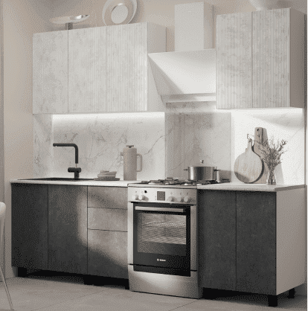 | Кухня 1,8 | Мыло М25/Рейка М26 | 23000 |  | 24150 | 34500 | 148.246 | 0.335000 | 1.8 | 2.5 | 0.6
Модульные кухни для Маркетплейсов 2,7 м (готовые решения)
 | Кухня комплектация №6 | Белый глянец (MF07)/Мрамор золотой (MF15) | 58580 |  | 61510 | 87870 | 411.720 | 0.878000 | 2.7 | 2.5 | 0.6
 | Кухня комплектация №6 | Кашемир/Муссон софт (MF14) | 56230 |  | 59040 | 84350 | 411.720 | 0.878000 | 2.7 | 2.5 | 0.6
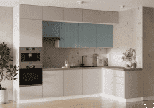 | Кухня комплектация №6 | Шарли бриз (MF11)/кашемир | 56230 |  | 59040 | 84350 | 411.720 | 0.878000 | 2.7 | 2.5 | 0.6
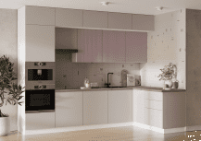 | Кухня комплектация №6 | Шарли пинк (MF13)/кашемир | 56230 |  | 59040 | 84350 | 411.720 | 0.878000 | 2.7 | 2.5 | 0.6
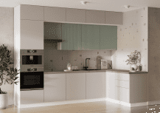 | Кухня комплектация №6 | Эвкалипт софт (MF12)/кашемир | 56230 |  | 59040 | 84350 | 411.720 | 0.878000 | 2.7 | 2.5 | 0.6
Комплектации модульных кухонь (готовые решения)
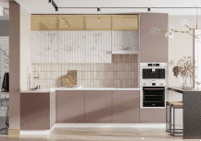 | Кухня комплектация №1 | Мыло MF13/Рейка MF15 | 64560 |  | 67790 | 96840 | 388.780 | 0.845436 | 3 | 2.5 | 1.67
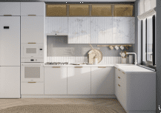 | Кухня комплектация №1 | Мыло MF16/Рейка MF15 | 64560 |  | 67790 | 96840 | 388.780 | 0.845436 | 3 | 2.5 | 1.67
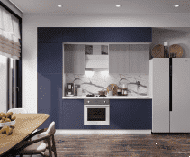 | Кухня комплектация №2 | Мыло M04/Рейка MF24 | 44130 |  | 46340 | 66200 | 307.110 | 0.684000 | 2.7 | 2.5 | 0.6
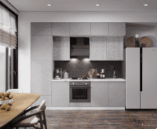 | Кухня комплектация №2 | Мыло M13/Рейка M16 | 44130 |  | 46340 | 66200 | 307.110 | 0.684000 | 2.7 | 2.5 | 0.6
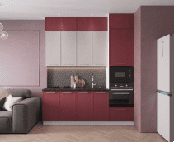 | Кухня комплектация №3 | Астрид F10/Астрид F13 | 42020 |  | 44120 | 63030 | 240.180 | 0.506671 | 2.2 | 2.5 | 0.6
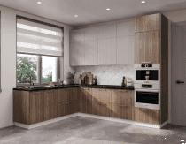 | Кухня комплектация №4 | Мыло M11/Рейка MF17 | 71720 |  | 75310 | 107580 | 428.350 | 0.935000 | 2.82 | 2.5 | 2.22
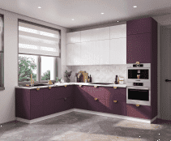 | Кухня комплектация №4 | Мыло М03/Рейка MF16 | 71720 |  | 75310 | 107580 | 428.350 | 0.935000 | 2.82 | 2.5 | 2.22
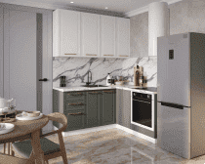 | Кухня комплектация №5 | Адель MF20/Адель F26 | 38260 |  | 40170 | 57390 | 214.700 | 0.473514 | 1.72 | 2.32 | 1.67
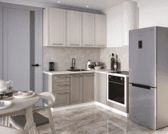 | Кухня комплектация №5 | Адель MF28/Адель MF27 | 38260 |  | 40170 | 57390 | 214.700 | 0.473514 | 1.72 | 2.32 | 1.67
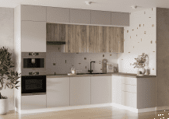 | Кухня комплектация №6 | Дуб смоки/кашемир | 53880 |  | 56570 | 80820 | 411.720 | 0.878000 | 2.7 | 2.5 | 0.6
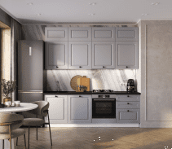 | Кухня комплектация №7 | Санторини (MF24) | 37450 |  | 39320 | 56180 | 214.680 | 0.500320 | 2.1 | 2.5 | 0.6
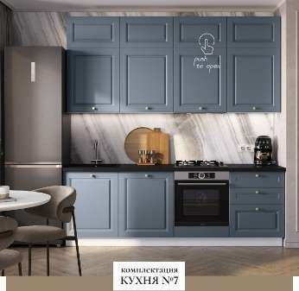 | Кухня комплектация №7 | Санторини (MF25) | 37450 |  | 39320 | 56180 | 214.680 | 0.500320 | 2.1 | 2.5 | 0.6
Кухни 1,0
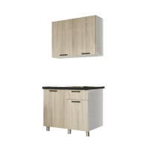 | Кухня "Ева" (МБ) | Дуб сонома/Черный янтарь | 7620 |  | 8000 | 11430 | 75.920 | 0.185000
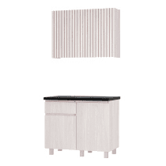 | Кухня "Тренд" 1,0 м (МБ) | ясень белый/черный янтарь | 8560 |  | 8990 | 12840 | 74.640 | 0.199000 | 1 | 2.178 | 0.6
Кухни 1,2
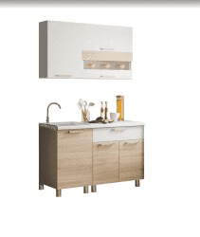 | Кухня 1,2м "Айсбери" (БТС) | белый/сонома | 9380 |  | 9850 | 14070 | 83.000 | 0.173000 | 1.2 | 2.166 | 0.6
Кухни 1,6
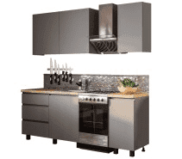 | Кухня "Асти" 1,6 м | графит | 12900 |  | 13550 | 19350 | 121.930 | 0.266000 | 1.6 | 2.178 | 0.6
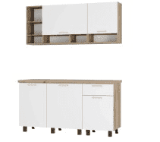 | Кухня "Вика" 1,6 м | Крафт/Белый | 13610 |  | 14290 | 20420 | 122.600 | 0.253000 | 1.602 | 2.178 | 0.6
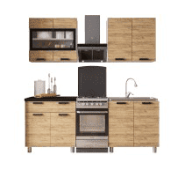 | Кухня "Крафт" 1,6 м (БТС) | Крафт/Черный янтарь | 11610 |  | 12190 | 17420 | 102.400 | 0.209000 | 1.6 | 2.178 | 0.6
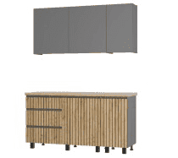 | Кухня "Шерлок" 1,6 м | крафт/графит | 12900 |  | 13550 | 19350 | 121.930 | 0.266000 | 1.6 | 2.178 | 0.6
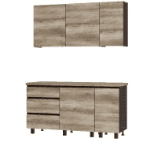 | Кухня "Энигма" 1,6 м | дуб каньон/венге | 12900 | 11930 | 13550 | 19350 | 121.930 | 0.266000 | 1.6 | 2.178 | 0.6
Кухни 1,8
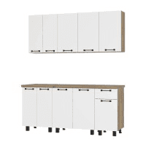 | Кухня "Тина" 1,8 м (БТС) | крафт/белый | 15250 |  | 16010 | 22880 | 139.500 | 0.289000
Кухни 2,0
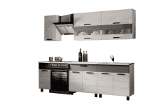 | Кухня "Дакота" (БТС) | бетон пайн/графит | 16420 |  | 17240 | 24630 | 136.748 | 0.268000
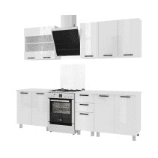 | Кухня "Дина" (БТС) | Белый глянец | 17130 |  | 17990 | 25700 | 136.350 | 0.252663 | 2 | 2.166 | 0.6
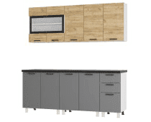 | Кухня "Крафт" 2,0 м тип 2 | Графит/Черный янтарь | 17010 |  | 17860 | 25520 | 150.358 | 0.317000 | 2 | 2.178 | 0.6
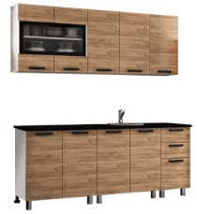 | Кухня "Крафт"2.0м (БТС) | Крафт/Черный янтарь | 17600 |  | 18480 | 26400 | 153.800 | 0.315000 | 2 | 2.14 | 0.6
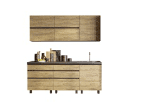 | Кухня "Лофт" 2,0 м (БТС) | Крафт/Венге/Черный янтарь | 18770 |  | 19710 | 28160 | 163.100 | 0.031900
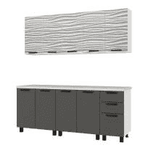 | Кухня "Рио" (БТС) | Белый/F02 | 16420 |  | 17240 | 24630 | 136.620 | 0.252663 | 1.366 | 2.3 | 0.35
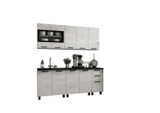 | Кухня "Сканди" 2,0 м №1 (БТС) | Комплектация №1 | 14780 |  | 15520 | 22170 | 111.783 | 0.228000 | 2 | 2.14 | 0.6
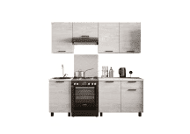 | Кухня "Сканди" 2,0 м №2 (БТС) | Комплектация №2 | 12430 |  | 13050 | 18650 | 109.277 | 0.232000 | 2 | 2.166 | 0.6
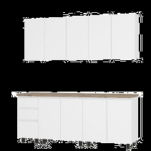 | Кухня "Честер" 2,0 м | белый | 15600 |  | 16380 | 23400 | 152.613 | 0.305000 | 2 | 2.178 | 0.6
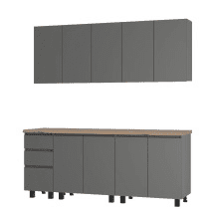 | Кухня "Честер" 2,0 м | графит | 16420 |  | 17240 | 24630 | 152.613 | 0.305000 | 2 | 2.178 | 0.6
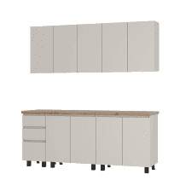 | Кухня "Честер" 2,0 м Кашемир | кашемир | 17460 |  | 18330 | 26190 | 150.160 | 0.283000
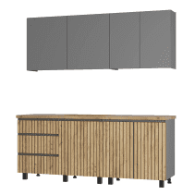 | Кухня "Шерлок" 2,0 м (1200,800) (МБ) | Графит/Крафт | 15130 |  | 15890 | 22700 | 144.060 | 0.338273 | 2 | 2.14 | 0.6
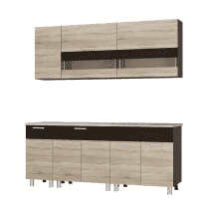 | Кухня 2,0м "Монтана" (БТС) | сонома/венге/антарес | 14660 |  | 15390 | 21990 | 137.058 | 0.218000
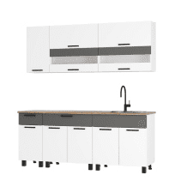 | Кухня 2,0м Монтана (ДубКера) | Белый/Графит/Дуб кера | 14280 |  | 14990 | 21420 | 152.830 | 0.312030 | 2 | 2.2 | 0.6
Кухни 2,4
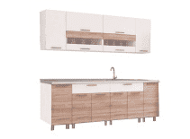 | Кухня 2,4м "Айсбери" (БТС) | белый/сонома | 18770 | 17360 | 19710 | 28160 | 174.000 | 0.345000 | 2.4 | 2.166 | 0.6
Коллекции мебели для гостинных
Гостиные готовые решения
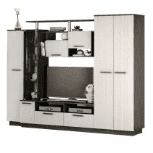 | Гостиная "Вега" NEW | венге/лоредо | 15950 |  | 16750 | 23930 | 146.013 | 0.154000 | 2.5 | 1.923 | 0.464 | Направляющая шариковая 400 мм. Ниша под ТВ: (ш*в*г) 1150*752*460
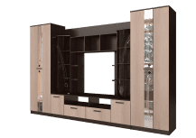 | Гостиная "Венеция" | венге/лоредо нов. | 28160 |  | 29570 | 42240 | 270.925 | 0.417000 | 3.4 | 2.2 | 0.532 | Направляющая роликовая 500 мм. Ниша под ТВ: (ш*в*г) 1200*952*532. Стеклоэлементы и стразы клеятся розничным покупателем
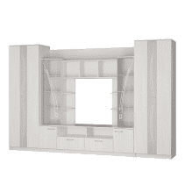 | Гостиная "Венеция" | Ясень белый | 28170 |  | 29580 | 42260 | 270.925 | 0.417000 | 3.4 | 2.2 | 0.532 | Направляющая роликовая 500 мм. Ниша под ТВ: (ш*в*г) 1200*952*532. Стеклоэлементы и стразы клеятся розничным покупателем
 | Гостиная "Денди" ГС-02 | ясень белый | 14390 |  | 15110 | 21590 | 141.640 | 0.271000 | 2.6 | 1.942 | 0.414
 | Гостиная "Диаманд" | белый | 9150 |  | 9610 | 13730 | 72.886 | 0.054000 | 2.131 | 1.68 | 0.372 | Ниша под ТВ:(ш*в*г) 1332*1108*352
 | Гостиная "Диаманд" | белый/цемент светлый | 7380 |  | 7750 | 11070 | 72.886 | 0.054000 |  |  |  | Ниша под ТВ:(ш*в*г) 1332*1108*352
 | Гостиная "Диаманд" | крафт/графит | 7740 |  | 8130 | 11610 | 72.886 | 0.054000 | 2.131 | 1.68 | 0.372 | Ниша под ТВ:(ш*в*г) 1332*1108*352
 | Гостиная "Евро 2" | венге/лоредо BTS | 6800 |  | 7140 | 10200 | 60.374 | 0.047000 | 1.5 | 1.52 | 0.444 | Ниша под ТВ: (ш*в*г) 726*1101*424
 | Гостиная "Евро 2" | Графит/Дуб крафт белый | 6800 |  | 7140 | 10200 | 60.374 | 0.047000 | 1.5 | 1.52 | 0.444 | Ниша под ТВ: (ш*в*г) 726*1101*424
 | Гостиная "Евро 2" | крафт/белый | 6800 |  | 7140 | 10200 | 60.374 | 0.047000 | 1.5 | 1.52 | 0.444 | Ниша под ТВ: (ш*в*г) 726*1101*424
 | Гостиная "Евро" | Графит/Дуб крафт белый | 6560 |  | 6890 | 9840 | 63.508 | 0.064000 | 1.66 | 1.82 | 0.436 | Сборка не универсальная. Ниша под ТВ: (ш*в*г) 828*916*418
 | Гостиная "Камелия" ГС-01 | Крафт/шарли бриз (MF11) | 18540 |  | 19470 | 27810 | 113.680 | 0.219000 | 2.4 | 2 | 0.47
 | Гостиная "Камелия" ГС-01 | Крафт/шарли пинк (MF13) | 18540 |  | 19470 | 27810 | 113.680 | 0.219000 | 2.4 | 2 | 0.47
 | Гостиная "Лукас" | Сонома/белый | 14780 | 13670 | 15520 | 22170 | 133.696 | 0.151000 | 2.302 | 1.94 | 0.466 | Ниша под ТВ: (ш*в*г) 1098*728*440. Зеркала клеятся на фабрике. Сборка не универсальная.
 | Гостиная "Мишель тип 2" ГС-01 | крафт/белый | 16420 |  | 17240 | 24630 | 118.340 | 0.223000 | 2.602 | 1.88 | 0.354
 | Гостиная "Рейн" ГС-01 | Графит/Дуб каньон | 11630 |  | 12210 | 17450 | 77.120 | 0.185000 | 2.2 | 1.6 | 0.4
 | Гостиная "Рига" ГС-01 | Каньон/Графит | 12900 |  | 13550 | 19350 | 71.940 | 0.165000 | 2.4 | 1.5 | 0.4
 | Гостиная "Тесла" ГС-01 | дуб каньон/белый | 15470 |  | 16240 | 23210 | 102.551 | 0.241000 | 2.8 | 2 | 0.35
 | Гостиная "Тесла" ГС-01 | дуб каньон/графит | 15470 |  | 16240 | 23210 | 102.551 | 0.241000 | 2.8 | 2 | 0.35
 | Гостиная "Флора" | венге/лоредо нов. | 17460 |  | 18330 | 26190 | 197.513 | 0.260000 | 2.7 | 2.1 | 0.54 | Направляющая роликовая 400 мм. Ниша под ТВ: (ш*в*г) 1000*798*432. Зеркала клеятся розничным покупателем
 | Гостиная "Флора" | ясень белый | 17460 |  | 18330 | 26190 | 197.513 | 0.260000 | 2.7 | 2.1 | 0.54 | Направляющая роликовая 400 мм. Ниша под ТВ: (ш*в*г) 1000*798*432. Зеркала клеятся розничным покупателем
 | Гостиная "Убер" ГС-05 | ясень белый/белый | 9,420.00 | 8,970.00 | 9,890.00 | 14,130.00 | 67.100 | 0.135000 | 2.102 | 1.914 | 0.413
 | Гостиная Рио ГС-05 | Дуб смоки/Кашемир | 10550 |  | 11080 | 15830 | 67.100 | 0.135000 | 2.102 | 1.914 | 0.413
Гостиные модульные системы
Гостиная "Вегас"
 | Пенал "Вегас" ПН-01 | дуб каньон/графит | 4570 |  | 4800 | 6860 | 44.700 | 0.092000 | 0.4 | 2.12 | 0.47
 | Секция центральная "Вегас" ЦС-03 | дуб каньон/графит | 14550 |  | 15280 | 21830 | 122.541 | 0.255000 | 2 | 2.12 | 0.47
 | Шкаф 2-х створчатый "Вегас" ШК-03 | дуб каньон/графит | 8910 |  | 9360 | 13370 | 76.382 | 0.135000 | 1.2 | 2.12 | 0.47
 | Шкаф 3-х створчатый "Вегас" ШК-08 | дуб каньон/графит | 13610 |  | 14290 | 20420 | 110.930 | 0.190000 | 1.2 | 2.12 | 0.47
 | Шкаф угловой "Вегас" ШКУ-01 | дуб каньон/графит | 8090 |  | 8490 | 12140 | 74.250 |  | 0.747 | 2.12 | 0.747
Гостиная "Зарина"
 | Секция центральная "Зарина" ЦС-01 | Ясень белый | 11890 |  | 12480 | 17840 | 127.416 | 0.213000 | 2.002 | 1.91 | 0.534
 | Шкаф двухстворчатый "Зарина" ШК-01 | Ясень белый | 6560 |  | 6890 | 9840 | 61.680 | 0.127000 | 0.702 | 2.2 | 0.534
Гостиная "Мишель"
 | Гостиная "Мишель тип 1" ГС-05 | крафт/графит | 4680 |  | 4910 | 7020 | 36.120 | 0.071462 | 1.4 | 1.492 | 0.35
 | Комод "Мишель тип 1" КМ-12 | крафт/графит | 3510 |  | 3690 | 5270 | 22.700 | 0.047775 | 0.602 | 0.861 | 0.352
Гостиная "Мрия"
 | Комод "Мрия" КМ-15 | Бетон пайн светлый/графит | 8210 |  | 8620 | 12320 | 53.920 | 0.104000 | 1.202 | 0.976 | 0.376
 | Пенал "Мрия" ПН-01 | Бетон пайн светлый/графит | 5390 |  | 5660 | 8090 | 40.618 | 0.095622 | 0.502 | 2.052 | 0.368
 | Пенал "Мрия" ПН-11 | Бетон пайн светлый/графит | 5750 |  | 6040 | 8630 | 37.406 | 0.074321 | 0.402 | 2.052 | 0.368
 | Полка навесная "Мрия" АН-01 | Бетон пайн светлый | 1420 |  | 1490 | 2130 | 11.440 | 0.027000 | 1.3 | 0.352 | 0.192
 | Тумба под ТВ "Мрия" ТБ-07 | Бетон пайн светлый/графит | 5020 |  | 5270 | 7530 | 34.490 | 0.065543 | 1.3 | 0.524 | 0.368
 | Шкаф 4-х створчатый "Мрия" ШК-13 | Бетон пайн светлый/графит | 17600 |  | 18480 | 26400 | 135.620 | 0.243000 | 1.602 | 2.052 | 0.51
 | Шкаф стеллаж "Мрия" ШК-16 | Бетон пайн светлый/графит | 5860 |  | 6150 | 8790 | 42.900 | 0.091464 | 0.902 | 1.392 | 0.372
Гостиная "Плаза"
 | Гостиная "Плаза" ЦС-01 | Графит/Дуб крафт белый | 14550 |  | 15280 | 21830 | 117.020 | 0.224255 | 2.004 | 2.176 | 0.46
 | Шкаф "Плаза" ШК-04 | Графит/Дуб крафт белый | 6930 |  | 7280 | 10400 | 59.500 | 0.115158 | 0.802 | 2.176 | 0.46
Гостиная "Флоренция"
 | Гостиная "Флоренция" стеклопенал | ясень белый | 8820 |  | 9260 | 13230 | 52.972 | 0.082000 | 0.5 | 2.12 | 0.494 | Комплектуется полками. Сборка створки на обе стороны.
 | Гостиная "Флоренция" центр.секция | ясень белый | 6470 |  | 6790 | 9710 | 48.379 | 0.055000 | 1.2 | 1.781 | 0.492 | Ниша под ТВ: (ш*в*г) 1168*900*472
 | Гостиная "Флоренция" шкаф | ясень белый | 8460 |  | 8880 | 12690 | 77.605 | 0.137000 | 0.9 | 2.12 | 0.444 | Комплектуется полками и выдвижной штангой. Сборка универсальная.
Коллекции мебели для детских и подростковых комнат
Детские кровати
Детские кровати
 | Кровать односпальная "Лео" КР-49 | Белый/Грифельный/ЛДСП настил | 16420 | 15190 | 17240 | 24630 | 90.570 | 0.285000 | 2.06 | 0.82 | 0.845
 | Кровать односпальная "Лео" КР-49 | Белый/Изумруд/ЛДСП настил | 16420 | 15190 | 17240 | 24630 | 90.570 | 0.285000
 | Кровать односпальная "Лео" КР-49 | Белый/Маренго/ЛДСП настил | 16420 | 15190 | 17240 | 24630 | 90.570 | 0.285000
 | Кровать односпальная "Лео" КР-49 | Белый/Миндаль/ЛДСП настил | 16420 | 15190 | 17240 | 24630 | 90.570 | 0.285000
 | Кровать односпальная "Лео" КР-49 | Белый/Мокко/ЛДСП настил | 16420 | 15190 | 17240 | 24630 | 90.570 | 0.285000
 | Кровать односпальная "Лео" КР-49 | Белый/Муссон/ЛДСП настил | 16420 | 15190 | 17240 | 24630 | 90.570 | 0.285000 | 2.06 | 0.82 | 0.845
 | Кровать односпальная "Лео" КР-49 | Белый/Хром/ЛДСП настил | 16420 | 15190 | 17240 | 24630 | 90.570 | 0.285000 | 2.06 | 0.82 | 0.845
 | Кровать односпальная "Лео" КР-49 | Белый/Шарли бриз/ЛДСП настил | 16420 | 15190 | 17240 | 24630 | 90.570 | 0.285000
 | Кровать односпальная "Лео" КР-49 | Белый/Шарли пинк/ЛДСП настил | 16420 | 15190 | 17240 | 24630 | 90.570 | 0.285000
 | Кровать односпальная "Лео" КР-49 | Белый/Эвкалипт/ЛДСП настил | 16420 | 15190 | 17240 | 24630 | 90.570 | 0.285000
Кровать детская "Стандарт"
 | Кровать 0,9 м "Стандарт" КР-22 NEW | Белый/F02 | 9850 |  | 10340 | 14780 | 74.400 | 0.136000 | 1.892 | 0.77 | 0.852
 | Кровать 0,9 м "Стандарт" КР-22 NEW | Белый/MF11 | 9850 |  | 10340 | 14780 | 74.400 | 0.136000 | 1.892 | 0.77 | 0.852
 | Кровать 0,9 м "Стандарт" КР-22 NEW | Белый/MF13 | 9850 |  | 10340 | 14780 | 74.400 | 0.136000 | 1.892 | 0.77 | 0.852
 | Кровать 0,9 м "Стандарт" КР-22 NEW | ясень белый | 9380 |  | 9850 | 14070 | 74.400 | 0.136000 | 1.892 | 0.77 | 0.852
Коллекции мебели для детских комнат
Детская "Паскаль"
 | "Паскаль" кровать детская | белый/цемент светлый | 7190 |  | 7550 | 10790 | 76.473 | 0.147508 | 1.932 | 0.79 | 0.85 | Настил ЛДСП в комплекте. Нижний ярус на ролик-опоре.
...

